３充足状況
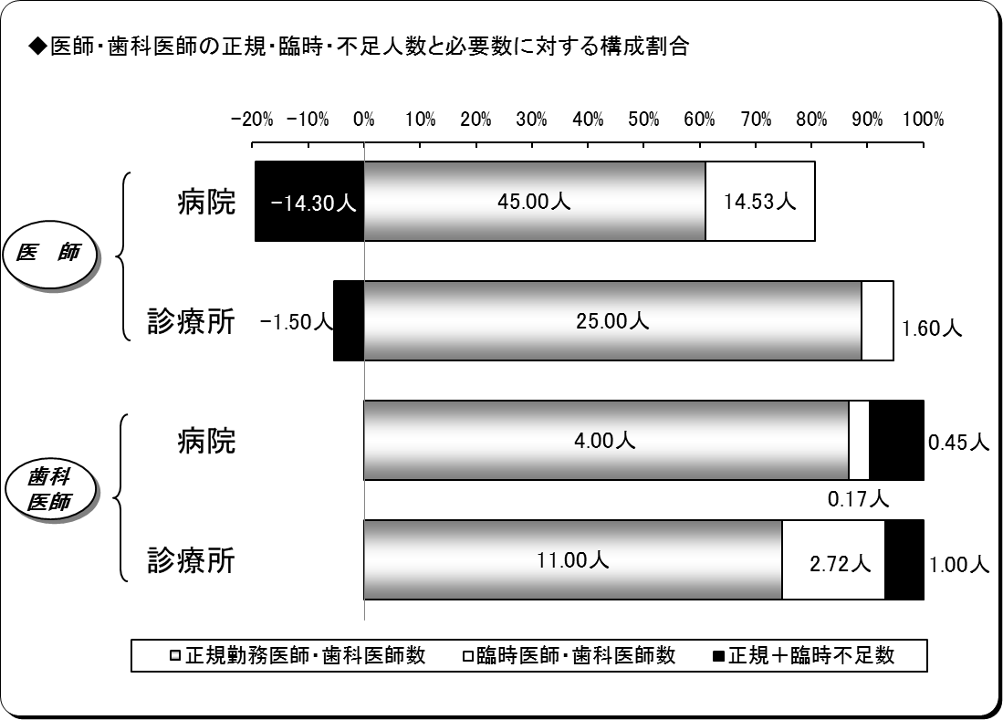
３ 医師・歯科医師の充足状況
平成30年４月１日現在
区分 |  | 医師 |  |  | 歯科医師
 |  | 病院 | 診療所 | 計 | 病院 | 診療所 | 計
施設数 |  | 7 | 22 | 29 | 2 | 12 | 14
必要数（医師・歯科医師） | ① | 45.23 | 25.10 | 70.33 | 4.62 | 14.72 | 19.34
正規勤務医師・歯科医師数 | ② | 45.00 | 25.00 | 70.00 | 4.00 | 11.00 | 15.00
臨時医師・歯科医師数 | ③ | 14.53 | 1.60 | 16.13 | 0.17 | 2.72 | 2.89
計 ②＋③ | ④ | 59.53 | 26.60 | 86.13 | 4.17 | 13.72 | 17.89
正規充足率 | ②／① | 99.49% | 99.60% | 99.53% | 86.56% | 74.73% | 77.56%
正規＋臨時充足率 | ④／① | 131.63% | 105.97% | 122.47% | 90.33% | 93.21% | 92.52%
正規不足数 | ①－② | 0.23 | 0.10 | 0.33 | 0.62 | 3.72 | 4.34
正規＋臨時不足数 | ①－④ | △ 14.30 | △ 1.50 | △ 15.80 | 0.45 | 1.00 | 1.45
※出張診療所を除く。
※必要数とは、病院においては医療法上の必要数であり、診療所については施設の実情に合わせた必要数である。
※小数点第３位四捨五入。

４病院別充足状況
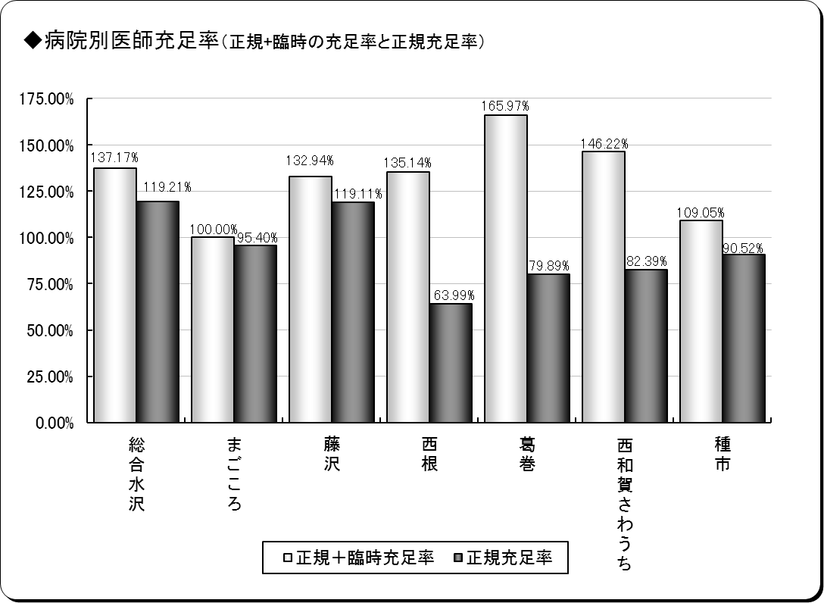
４ 医師の病院別充足状況
平成30年４月１日現在
保険者名 | 施設名 | 必要数 | 現員数 |  | 過不足数 |  | 充足率
 |  |  |  | 正規現員数 |  | 正規過不足数 |  | 正規充足率
奥州市 | 総合水沢 | 15.10 | 20.71 | 18.00 | 5.61 | 2.90 | 137.17% | 119.21%
 | まごころ | 7.34 | 7.34 | 7.00 | 0.00 | △ 0.34 | 100.00% | 95.40%
一関市 | 藤沢 | 5.04 | 6.70 | 6.00 | 1.66 | 0.96 | 132.94% | 119.11%
八幡平市 | 西根 | 4.69 | 6.34 | 3.00 | 1.65 | △ 1.69 | 135.14% | 63.99%
葛巻町 | 葛巻 | 5.01 | 8.31 | 4.00 | 3.30 | △ 1.01 | 165.97% | 79.89%
西和賀町 | 沢内 | 3.64 | 5.32 | 3.00 | 1.68 | △ 0.64 | 146.22% | 82.39%
洋野町 | 種市 | 4.42 | 4.82 | 4.00 | 0.40 | △ 0.42 | 109.05% | 90.52%
計 | ７施設 | 45.23 | 59.53 | 45.00 | 14.30 | △ 0.23 | 131.63% | 99.49%
※必要数は、医療法上の必要数である。
※現員数は、平成30年４月１日現在の数値である。
※正規現員数は、平成30年４月１日現在の臨時非常勤医師を除く正規常勤医師の数値である。
※小数点第３位四捨五入。

６年齢階層
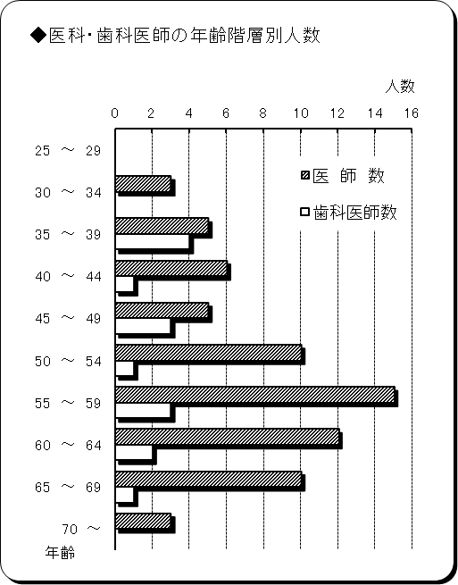
６ 医師・歯科医師の年齢階層別状況
平成30年４月１日現在
年 齢 | 医 師 数 | 歯科医師数 | 計 | 割合
25 ～ 29 | 0 | 0 | 0 | 0.00%
30 ～ 34 | 3 | 0 | 3 | 3.57%
35 ～ 39 | 5 | 4 | 9 | 10.71%
40 ～ 44 | 6 | 1 | 7 | 8.33%
45 ～ 49 | 5 | 3 | 8 | 9.52%
50 ～ 54 | 10 | 1 | 11 | 13.10%
55 ～ 59 | 15 | 3 | 18 | 21.43%
60 ～ 64 | 12 | 2 | 14 | 16.67%
65 ～ 69 | 10 | 1 | 11 | 13.10%
70 ～ | 3 | 0 | 3 | 3.57%
計 | 69 | 15 | 84 | 100.00%
平均年齢 | 54.71歳 | 49.73歳 | 53.82歳 | ―
※臨時医師・歯科医師を除く。

７勤続年数
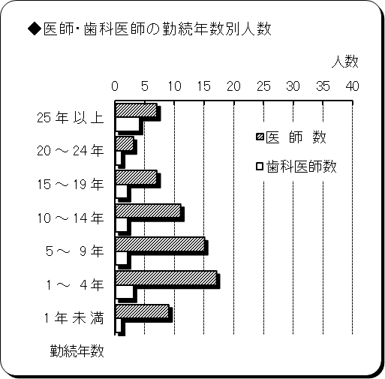
７ 医師・歯科医師の勤続年数
平成30年４月１日現在
勤 続 年 数 | 医 師 数 | 歯科医師数 | 計 | 割合
25 年 以 上 | 7 | 4 | 11 | 13.10%
20 ～ 24 年 | 3 | 1 | 4 | 4.76%
15 ～ 19 年 | 7 | 2 | 9 | 10.71%
10 ～ 14 年 | 11 | 2 | 13 | 15.48%
5 ～ 9 年 | 15 | 2 | 17 | 20.24%
1 ～ 4 年 | 17 | 3 | 20 | 23.81%
1 年 未 満 | 9 | 1 | 10 | 11.90%
計 | 69 | 15 | 84 | 100.00%
平均勤続年数 | 9.91年 | 14.82年 | 10.78年 | ―
※臨時医師・歯科医師を除く。

